データ生成シート
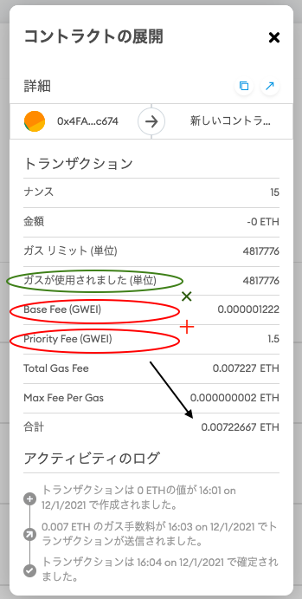
1kWhの値段の分布 |  |  | 取引電気量の分布
平均(円) | 標準偏差 |  | 平均 | 標準偏差
26 | 3.7416573868 |  | 39 | 3.7416573868

x | f(x) |  | x | f(x)
20 | 0.029475924021 |  | 33 | 0.029475924021
21 | 0.043659938308 |  | 34 | 0.043659938308
22 | 0.060211267919 |  | 35 | 0.060211267919
23 | 0.07731279838 |  | 36 | 0.07731279838
24 | 0.092428090123 |  | 37 | 0.092428090123
25 | 0.10288108382 |  | 38 | 0.10288108382
26 | 0.10662180931 |  | 39 | 0.10662180931
27 | 0.10288108382 |  | 40 | 0.10288108382
28 | 0.092428090123 |  | 41 | 0.092428090123
29 | 0.07731279838 |  | 42 | 0.07731279838
30 | 0.060211267919 |  | 43 | 0.060211267919
31 | 0.043659938308 |  | 44 | 0.043659938308
32 | 0.029475924021 |  | 45 | 0.029475924021
 |  |  | ↑
 |  |  | 1000円から取引を始める人が多いと仮定する
電力消費量(kWh) | 1kWhあたりの値段(円)
~120kWh | 19.88
120kWh~300kWh | 26.48
300kWh~ | 30.57
使うのは平均の値にする→ | 25.643333333 |  | 属性マトリクス↓
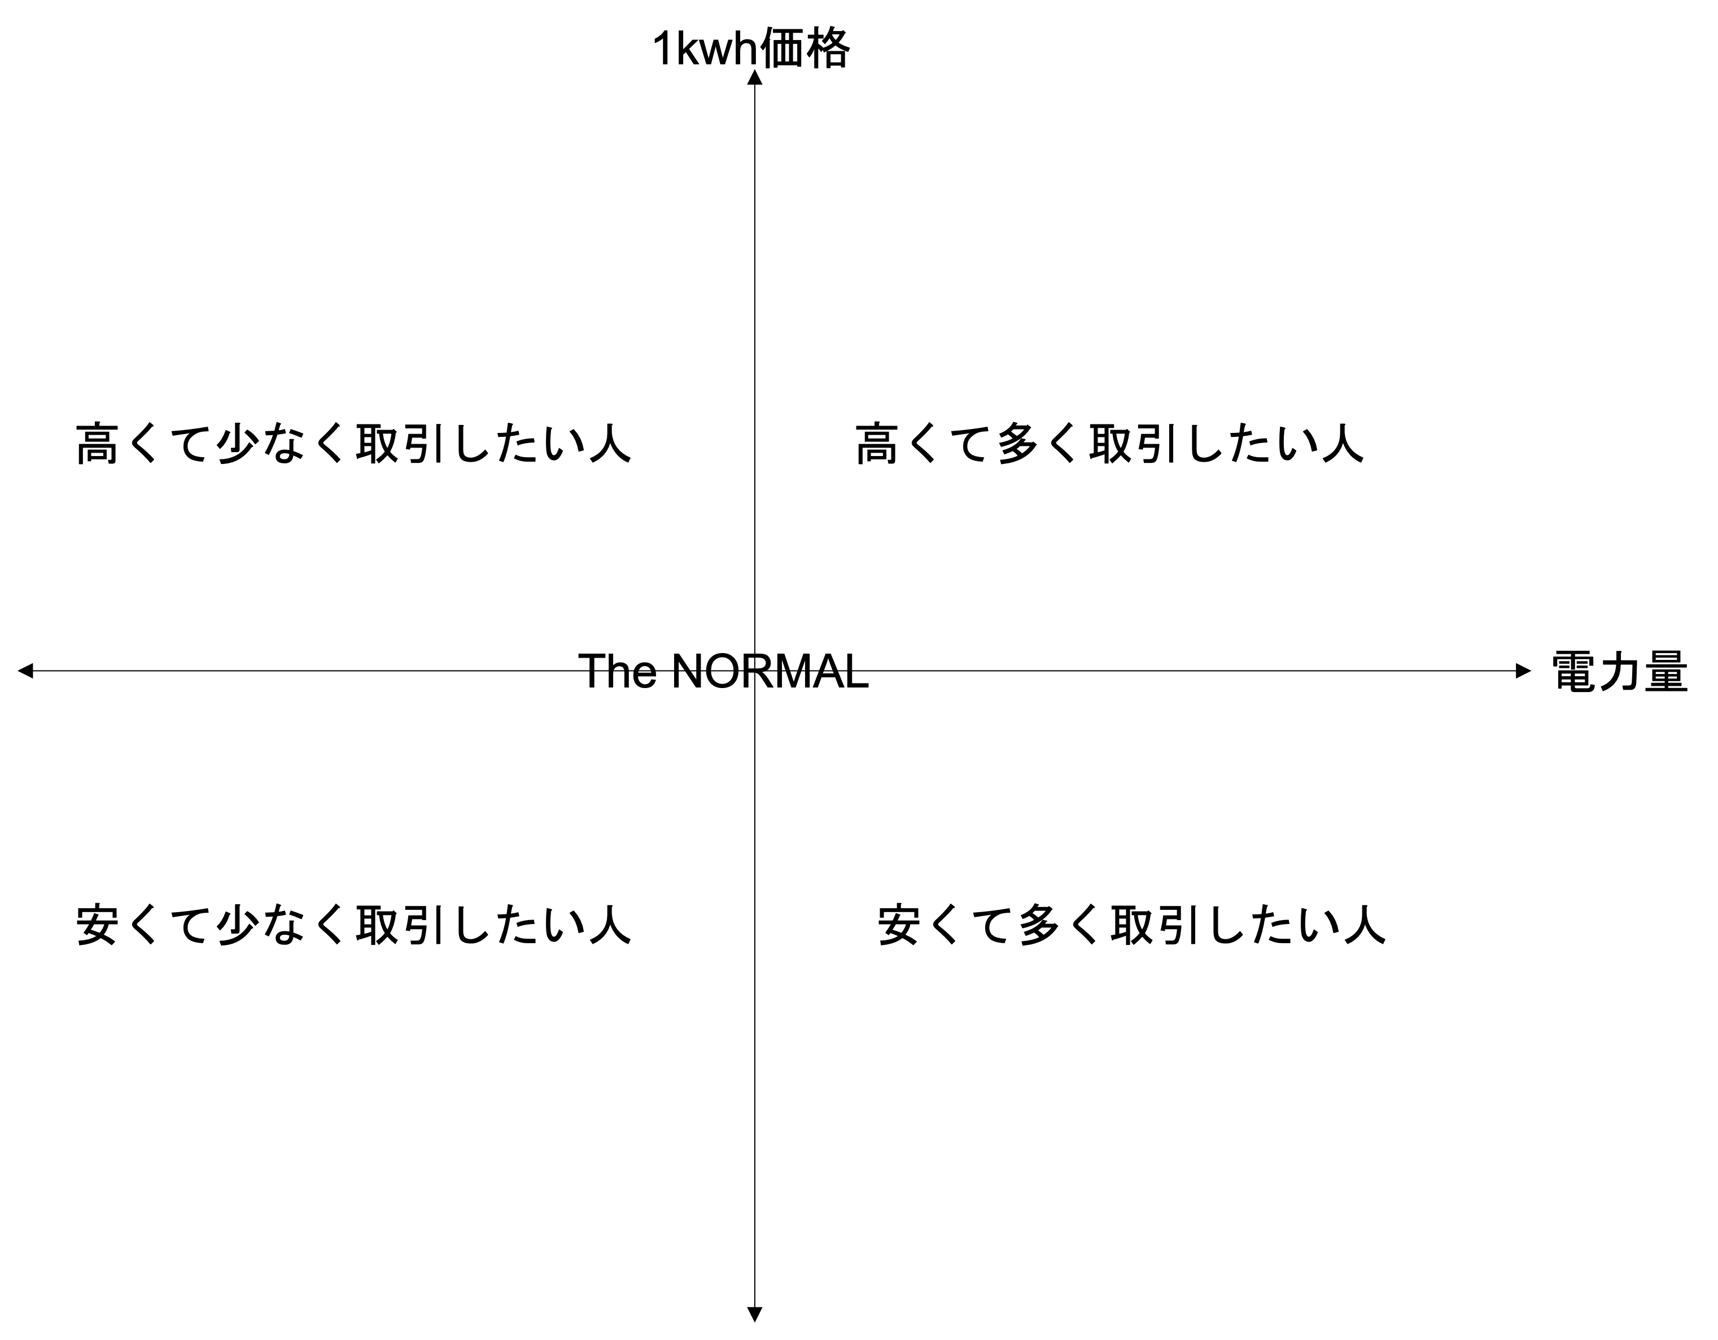
①
②
③
④
⑤
≒26円 | ←これを売買時の1kWhの平均値とする。
https://selectra.jp/energy/guides/ryokin/1kwh

所持電力量
1000
所持金
10000 | →これで統一

 |  |  |  |  |  |  |  |  | All Result

 |  |  |  |  |  |  |  |  |  | First Step |  |  | Second(Zaraba) |  |  | Second(Itayose)
Buyer |  |  | Seller |  |  |  |  |  |  | gas | tarnsaction cost | execution cost | gas | tarnsaction cost | execution cost | gas | tarnsaction cost | execution cost
Price (円) | Amount(kWh) |  | Price(円) | Amount(kWh) |  |  |  |  | Data1 | 80000000 | 467291 | 467291 | #REF! | 998096 | #REF! | 800000000 | 2120580 | 2120580
27 | 34 |  | 26 | 44
24 | 42 |  | 25 | 37
31 | 40 |  | 27 | 38
21 | 40 |  | 28 | 44
30 | 32 |  | 26 | 44

 |  |  | wei | yen | ether | yen | wei
Seller |  |  | 1 | 4.3E-13 | 1 | 23000 | 1,000,000,000,000,000,000
Price(円) | Amount(kWh) |  | gas price wei |  | 8.349956E-12 | 1.92048988E-07 | 8349956
18 | 36 |  | 141600000000

Data1
Buyer |  |  | Seller
Price (円) | Amount(kWh) |  | Price(円) | Amount(kWh)
29 | 36 |  | 23 | 41
25 | 39 |  | 24 | 37
24 | 36 |  | 27 | 39 |  |  |  |  |  | cost/transaction
26 | 37 |  | 26 | 40 |  |  |  |  |  | zaraba | itayose
27 | 38 |  | 29 | 40 |  |  |  |  |  | 99809.6 | 235620

Buyer |  | Zaraba | Itayose
Price(円) | Amount(kWh) | transaction cost | transaction cost
27 | 40 | 257803 | 182920

Buyer
Price(円) | Amount(kWh) | transaction cost | transaction cost |  |  |  |  |  |  | Buyer |  |  | Seller |  |  | Buyer |  |  | Seller
26 | 39 | 253195 | 182920 |  |  |  |  |  |  | Price (円) | Amount(kWh) |  | Price(円) | Amount(kWh) |  | Price (円) | Amount(kWh) |  | Price(円) | Amount(kWh) |  | Price(円)
 |  |  |  |  |  |  |  |  |  | 28 | 39 |  | 27 | 37 |  | 27 | 34 |  | 26 | 44 |  | 28
Buyer |  |  |  |  |  |  |  |  |  | 24 | 42 |  | 18 | 42 |  | 24 | 42 |  | 25 | 37 |  | 27
Price(円) | Amount(kWh) | transaction cost | transaction cost |  |  |  |  |  |  | 29 | 41 |  | 20 | 38 |  | 31 | 40 |  | 27 | 38 |  | 26
30 | 41 | 236220 | 182920 |  |  |  |  |  |  | 30 | 42 |  | 25 | 46 |  | 21 | 40 |  | 28 | 44 |  | 26
 |  |  |  |  |  |  |  |  |  | 30 | 33 |  | 32 | 38 |  | 30 | 32 |  | 26 | 44 |  | 25
Seller
Price(円) | Amount(kWh) | transaction cost | transaction cost |  |  |  |  |  |  |  |  |  |  |  |  | Buyer |  |  |  |  |  | B | V | S
26 | 40 | 250878 | 182666 |  |  |  |  |  |  | Seller |  |  |  |  |  | Price(円) | Amount(kWh) |  | Price (円) | Amount(kWh) |  | 40 | 31
 |  |  |  |  |  |  |  |  |  | Price(円) | Amount(kWh) |  |  |  |  | 28 | 39 | 0 | 31 | 40 | 72 | 32 | 30
 |  |  |  |  |  |  |  |  |  | 26 | 37 |  |  |  |  |  |  | 1 | 30 | 32 |  |  | 29
 |  |  |  |  |  |  |  |  |  |  |  |  |  |  |  | Seller |  | 2 | 27 | 34 |  |  | 28 | 44 | 207
 |  |  |  |  |  |  |  |  |  | Seller |  |  |  |  |  | Price(円) | Amount(kWh) | 3 | 24 | 42 | 106 | 34 | 27 | 38 | 163
Transaction/Execution Cost
Result Data1 |  |  |  |  |  |  |  |  |  | Price(円) | Amount(kWh) |  |  |  |  | 26 | 38 | 4 | 21 | 40 |  |  | 26 | 44, 44 | 81 | 125
板寄せのステップ(一旦解散する場合。→解散しない場合ソースコードの書き直しが必要) |  |  |  |  |  |  |  |  |  | 27 | 37 |  |  |  |  |  |  |  |  |  |  |  | 25 | 37
80000000 | 200020 | 200020 |  |  |  |  |  |  |  |  |  |  |  |  |  | Buyer |  |  | Price(円) | Amount(kWh) | 148 | 42 | 24
80000000 | 182920 | 182920 |  |  |  |  |  |  |  |  |  |  |  |  |  | Price(円) | Amount(kWh) | 0 | 28 | 44 |  |  | 23
80000000 | 199766 | 199766 | 元いる人たち |  |  |  |  |  |  | Buyer |  |  |  |  |  | 24 | 33 | 1 | 27 | 38 |  |  | 22
80000000 | 182666 | 182666 |  |  |  |  |  |  |  | Price(円) | Amount(kWh) |  |  |  |  |  |  | 2 | 26 | 44 | 188 | 40 | 21
80000000 | 182666 | 182666 |  |  |  |  |  |  |  | 30 | 42 |  |  |  |  | Buyer |  | 3 | 26 | 44
80000000 | 182920 | 182920 |  |  |  |  |  |  |  |  |  |  |  |  |  | Price(円) | Amount(kWh) | 4 | 25 | 37 |  | B | V | S
80000000 | 182920 | 182920 | 新規参加者 |  |  |  |  |  |  | Seller |  |  |  |  |  | 34 | 33 |  |  |  |  | 33 | 31
80000000 | 182920 | 182920 |  |  |  |  |  |  |  | Price(円) | Amount(kWh) |  |  |  |  |  |  |  |  |  |  |  | 30
80000000 | 182666 | 182666 |  |  |  |  |  |  |  | 34 | 44 |  |  |  |  |  |  |  |  |  |  |  | 29
80000000 | 441116 | 441116 | 実際のアグリーメント |  |  |  |  |  |  |  |  |  |  |  |  |  |  |  |  |  |  | 39 | 28 | 44
 |  |  |  |  |  |  |  |  |  |  |  |  |  |  |  | data1 |  |  |  |  |  |  | 27 | 38
 |  |  |  |  |  |  |  |  |  | data1 |  |  |  |  |  |  | ザラバ |  | 板寄せ |  |  |  | 26 | 19 | 38
Data2 |  |  |  |  |  |  |  |  |  |  | ザラバ |  | 板寄せ |  |  | 4895341 | コントラクト実行 | 1696209 | コントラクト実行 |  |  |  | 25
Buyer |  |  | Seller |  |  |  |  |  |  | 4942110 | コントラクト実行 | 1742722 | コントラクト実行 |  |  | 199998 | バイヤー1人目追加 | 200020 | バイヤー1人目追加 |  | 33 | 42 | 24
Price (円) | Amount(kWh) |  | Price(円) | Amount(kWh) |  |  |  |  |  | 199998 | バイヤー1人目追加 | 200020 | バイヤー1人目追加 |  |  | 182898 | 2 | 182920 | 2 |  |  |  | 23
33 | 36 |  | 27 | 41 |  |  |  |  |  | 182898 | 2 | 182920 | 2 |  |  | 182898 | 3 | 182920 | 3 |  |  |  | 22
21 | 40 |  | 28 | 42 |  |  |  |  |  | 182898 | 3 | 182920 | 3 |  |  | 182898 | 4 | 182920 | 4 |  |  | 40 | 21
25 | 34 |  | 26 | 40 |  |  |  |  |  | 182898 | 4 | 182920 | 4 |  |  | 182898 | 5 | 182920 | 5
20 | 38 |  | 22 | 35 |  |  |  |  |  | 182898 | 5 | 182920 | 5 |  |  | 199766 | セラー1人目 | 199766 | セラー1人目
24 | 48 |  | 27 | 37 |  |  |  |  |  | 199766 | セラー1人目 | 199766 | セラー1人目 |  |  | 182666 | 2 | 182666 | 2
 |  |  |  |  |  |  |  |  |  | 182666 | 2 | 182666 | 2 |  |  | 182666 | 3 | 182666 | 3
Seller |  | Zaraba | Itayose |  | 取引数で割ってないやつ |  |  |  |  | 182666 | 3 | 182666 | 3 |  |  | 182666 | 4 | 182666 | 4
Price(円) | Amount(kWh) | transaction cost | transaction cost |  |  |  |  |  |  | 182666 | 4 | 182666 | 4 |  |  | 182666 | 5 | 182666 | 5
25 | 42 | 257803 | 182920 |  |  |  |  |  |  | 182666 | 5 | 182666 | 5 |  |  | 421778 | agreement | 421778 | agreement
 |  |  |  |  |  |  |  |  |  | 470691 | agreement | 470691 | agreement |  |  | 257803 | seller | 1696209 | コントラクト実行
Buyer |  |  |  |  |  |  |  |  |  | 257803 | seller | 1742722 | コントラクト実行 |  |  | 285703 | Buyer | 200020 | B1
Price(円) | Amount(kWh) | transaction cost | transaction cost |  |  |  |  |  |  | 283648 | Buyer | 200020 | B1 |  |  | 269556 | Seller | 182920 | B2
21 | 43 | 253195 | 182920 |  |  |  |  |  |  | 236220 | Seller | 182920 | B2 |  |  | 283986 | Seller | 165566 | S1
 |  |  |  |  |  |  |  |  |  | 355169 | Seller | 199766 | S1 |  |  | 8276187 |  | 182666 | S2
Seller |  |  |  |  |  |  |  |  |  | 8407661 |  | 182666 | S2 |  |  | 3 |  | 182666 | S3
Price(円) | Amount(kWh) | transaction cost | transaction cost |  |  |  |  |  |  | 9 |  | 182666 | S3 |  |  |  |  | 182920 | B3
30 | 42 | 253195 | 182920 |  |  |  |  |  |  |  |  | 182920 | B3 |  |  |  |  | 182666 | S4
 |  |  |  |  |  |  |  |  |  |  |  | 182920 | B4 |  |  |  |  | 182920 | B4
Seller |  |  |  |  |  |  |  |  |  |  |  | 182920 | B6 |  |  |  |  | 143120 | B5
Price(円) | Amount(kWh) | transaction cost | transaction cost |  |  |  |  |  |  |  |  | 182666 | S4 |  |  |  |  | 405291 | agreement
31 | 33 | 250878 | 182666 |  |  |  |  |  |  |  |  | 442489 | agreement |  |  |  |  | 7687081
 |  |  |  |  |  |  |  |  |  |  |  | 7940218 |  |  |  |  |  | 4
 | data2 |  |  |  |  |  | data1 |  |  |  |  | 9
 |  | ザラバ |  |  | 板寄せ |  |  | ザラバ |  | 板寄せ
 | 4817776 | コントラクト実行 |  | 1742722 | コントラクト実行 |  | 4942110 | コントラクト実行 | 1742722 | コントラクト実行
 | 199998 | バイヤー1人目追加 |  | 200020 | バイヤー1人目追加 |  | 199998 | バイヤー1人目追加 | 200020 | バイヤー1人目追加
 | 182898 | 2 |  | 182920 | 2 |  | 182898 | 2 | 182920 | 2
 | 182898 | 3 |  | 182920 | 3 |  | 182898 | 3 | 182920 | 3
 | 182898 | 4 |  | 182920 | 4 |  | 182898 | 4 | 182920 | 4
 | 182898 | 5 |  | 182920 | 5 |  | 182898 | 5 | 182920 | 5
 | 199766 | セラー1人目 |  | 199766 | セラー1人目 |  | 199766 | セラー1人目 | 199766 | セラー1人目
 | 182666 | 2 |  | 182666 | 2 |  | 182666 | 2 | 182666 | 2
 | 182666 | 3 |  | 182666 | 3 |  | 182666 | 3 | 182666 | 3
 | 182666 | 4 |  | 182666 | 4 |  | 182666 | 4 | 182666 | 4
 | 182666 | 5 |  | 182666 | 5 |  | 182666 | 5 | 182666 | 5
 | 473129 | agreement |  | 473129 | agreement |  | 470691 | agreement | 470691 | agreement
 | 429666 | seller |  | 1742722 | コントラクト実行 |  | 257803 | seller | 1742722 | コントラクト実行
 | 269189 | Buyer |  | 200020 | B1 |  | 283648 | Buyer | 200020 | B1
 | 250208 | Seller |  | 182920 | B2 |  | 236220 | Seller | 182920 | B2
 | 247968 | Seller |  | 182920 | B3 |  | 355169 | Seller | 199766 | S1
 | 8349956 | SUM |  | 182920 | B4 |  | 8407661 |  | 182666 | S2
 | 1.1823537696E+18 | wei |  | 182920 | B5 |  | 10 |  | 182666 | S3
 | 1.1823537696 | ether |  | 199766 | S1 | 上から順にやった。 |  |  | 182920 | B3
 | 27194.136701 | 円 |  | 182666 | S2 |  |  |  | 182920 | B4
 | 3 |  |  | 182666 | S3 |  |  |  | 182920 | B6
 |  |  |  | 182666 | S4 |  |  |  | 182666 | S4
 |  |  |  | 182666 | S5 |  |  |  | 442489 | agreement
 |  |  |  | 182666 | S6 |  |  |  | 7940218
 |  |  |  | 182666 | S7 |  |  |  | 8
 | 差異 板寄せ-ザラ場 |  |  | 561490 | agreement
 | 845.7877032 | 円 |  | 8609655 | SUM
 |  |  |  | 1.219127148E+18 | wei
 |  |  |  | 1.219127148 | ether
 |  |  |  | 28039.924404 | 円
 |  |  |  | 3

 | ステップごとのgas
 | ザラ場 | 板寄せ
1 | 4817776 | 1742722
2 | 1862020 | 1862130
3 | 473129 | 473129
4 | 429666 | 1742722
5 | 767365 | 2227462
6 |  | 561490
SUM | 8349956 | 8609655

まとめ
 | 2 | 4 | 6 | 8 | 10 | gasprice平均 | ether | yen | wei | *10(^6)
ザラ場 | 8,006,873.00 | 8,505,049.00 | 9,335,777.00 | 9,947,939.00 | 10,638,330.00 | 141,600,000,000 | 1 | 451053.96 | 1,000,000,000,000,000,000 | 1000000
板寄せ | 8,184,612.00 | 8,580,916.00 | 9,069,911.00 | 9,516,588.00 | 10,055,543.00 | 8.006873 | 8.505049 | 9.335777 | 9.947939 | 10.63833
ザラ場取引数 | 3.00 | 3.00 | 5.00 | 5.00 | 9.00 | 8.184612 | 8.580916 | 9.069911 | 9.516588 | 10.055543
板寄せ取引数 | 3.00 | 3.00 | 5.00 | 5.00 | 6.00 | 2.6689576667 | 2.8350163333 | 1.8671554 | 1.9895878 | 1.1820366667
ザラ場 | 2,668,957.67 | 2,835,016.33 | 1,867,155.40 | 1,989,587.80 | 1,182,036.67 | 2.73 | 2.86 | 1.81 | 1.90 | 1.68
板寄せ | 2,728,204.00 | 2,860,305.33 | 1,813,982.20 | 1,903,317.60 | 1,675,923.83
ザラバgas*costEther | 1.13 | 1.20 | 1.32 | 1.41 | 1.51 | Nov-19
板寄せgas*costEther | 1.16 | 1.22 | 1.28 | 1.35 | 1.42 | gasprice AVG |  |  | gas→円
ザラバgas*cost円 | 511,392.90 | 543,211.02 | 596,268.99 | 635,367.31 | 679,462.06 | 13170000000 | 1 | 15367 | 140.95962637
Ether
円/取引件数
板寄せgas*cost円 | 522,744.95 | 548,056.59 | 579,288.33 | 607,817.25 | 642,239.90
ザラバ円/取引数 | 170,464.30 | 181,070.34 | 119,253.80 | 127,073.46 | 75,495.78
板寄せ円/取引数 | 174,248.32 | 182,685.53 | 115,857.67 | 121,563.45 | 107,039.98

円

 |  |  |  |  |  |  |  |  |  | gas | *gasprice | /10^18 | *yen | =
 |  |  |  |  |  |  |  |  |  | 8,006,873.00 | 141,600,000,000 | 1,000,000,000,000,000,000 | 451053.96 | 511392.89918

Gas Price AVG
Date | Value
2021-11-30 | 142.42
2021-11-29 | 128.93
2021-11-28 | 119.12
2021-11-27 | 126.86
2021-11-26 | 120.3
2021-11-25 | 129.48
2021-11-24 | 136.33
2021-11-23 | 140.45
2021-11-22 | 151.88
2021-11-21 | 112.07
2021-11-20 | 109.74
2021-11-19 | 127.11
2021-11-18 | 149.6
2021-11-17 | 137.44
2021-11-16 | 150.73
2021-11-15 | 159.57
2021-11-14 | 118.46
2021-11-13 | 136.56
2021-11-12 | 154.77
2021-11-11 | 167.06
2021-11-10 | 173.9
2021-11-09 | 181.38
2021-11-08 | 133.38
2021-11-07 | 104.34
2021-11-06 | 118.06
2021-11-05 | 141.36
2021-11-04 | 153.5
2021-11-03 | 170.82
2021-11-02 | 184.01
2021-11-01 | 166.95
AVERAGE | 141.55266667

